상품제안서
베이직 에코백 | 상품코드: S16435

 |  |  |  |  |  |  | 02-713-8555 | www.synergygift.co.kr
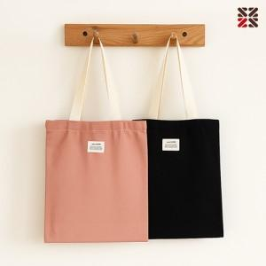

【상세/제작정보】 | 4가지 예쁜 파스텔색상, 100% 면소재 에코백

【인쇄/포장옵션】 | 실크, DTF컬러전사140*100mm / OPP(비닐)

【공급단가】 | 수량 | 100~ | 300~ | 500~ | 1,000~ | 3,000~
*VAT별도 | 단가 | 3,330원 | 3,190원 | 3,120원 | 3,040원 | 2,960원

【상품 URL】 | https://www.synergygift.co.kr:443/src/goods_detail.php?gdno=16810

